Mapa por Estado e Federação
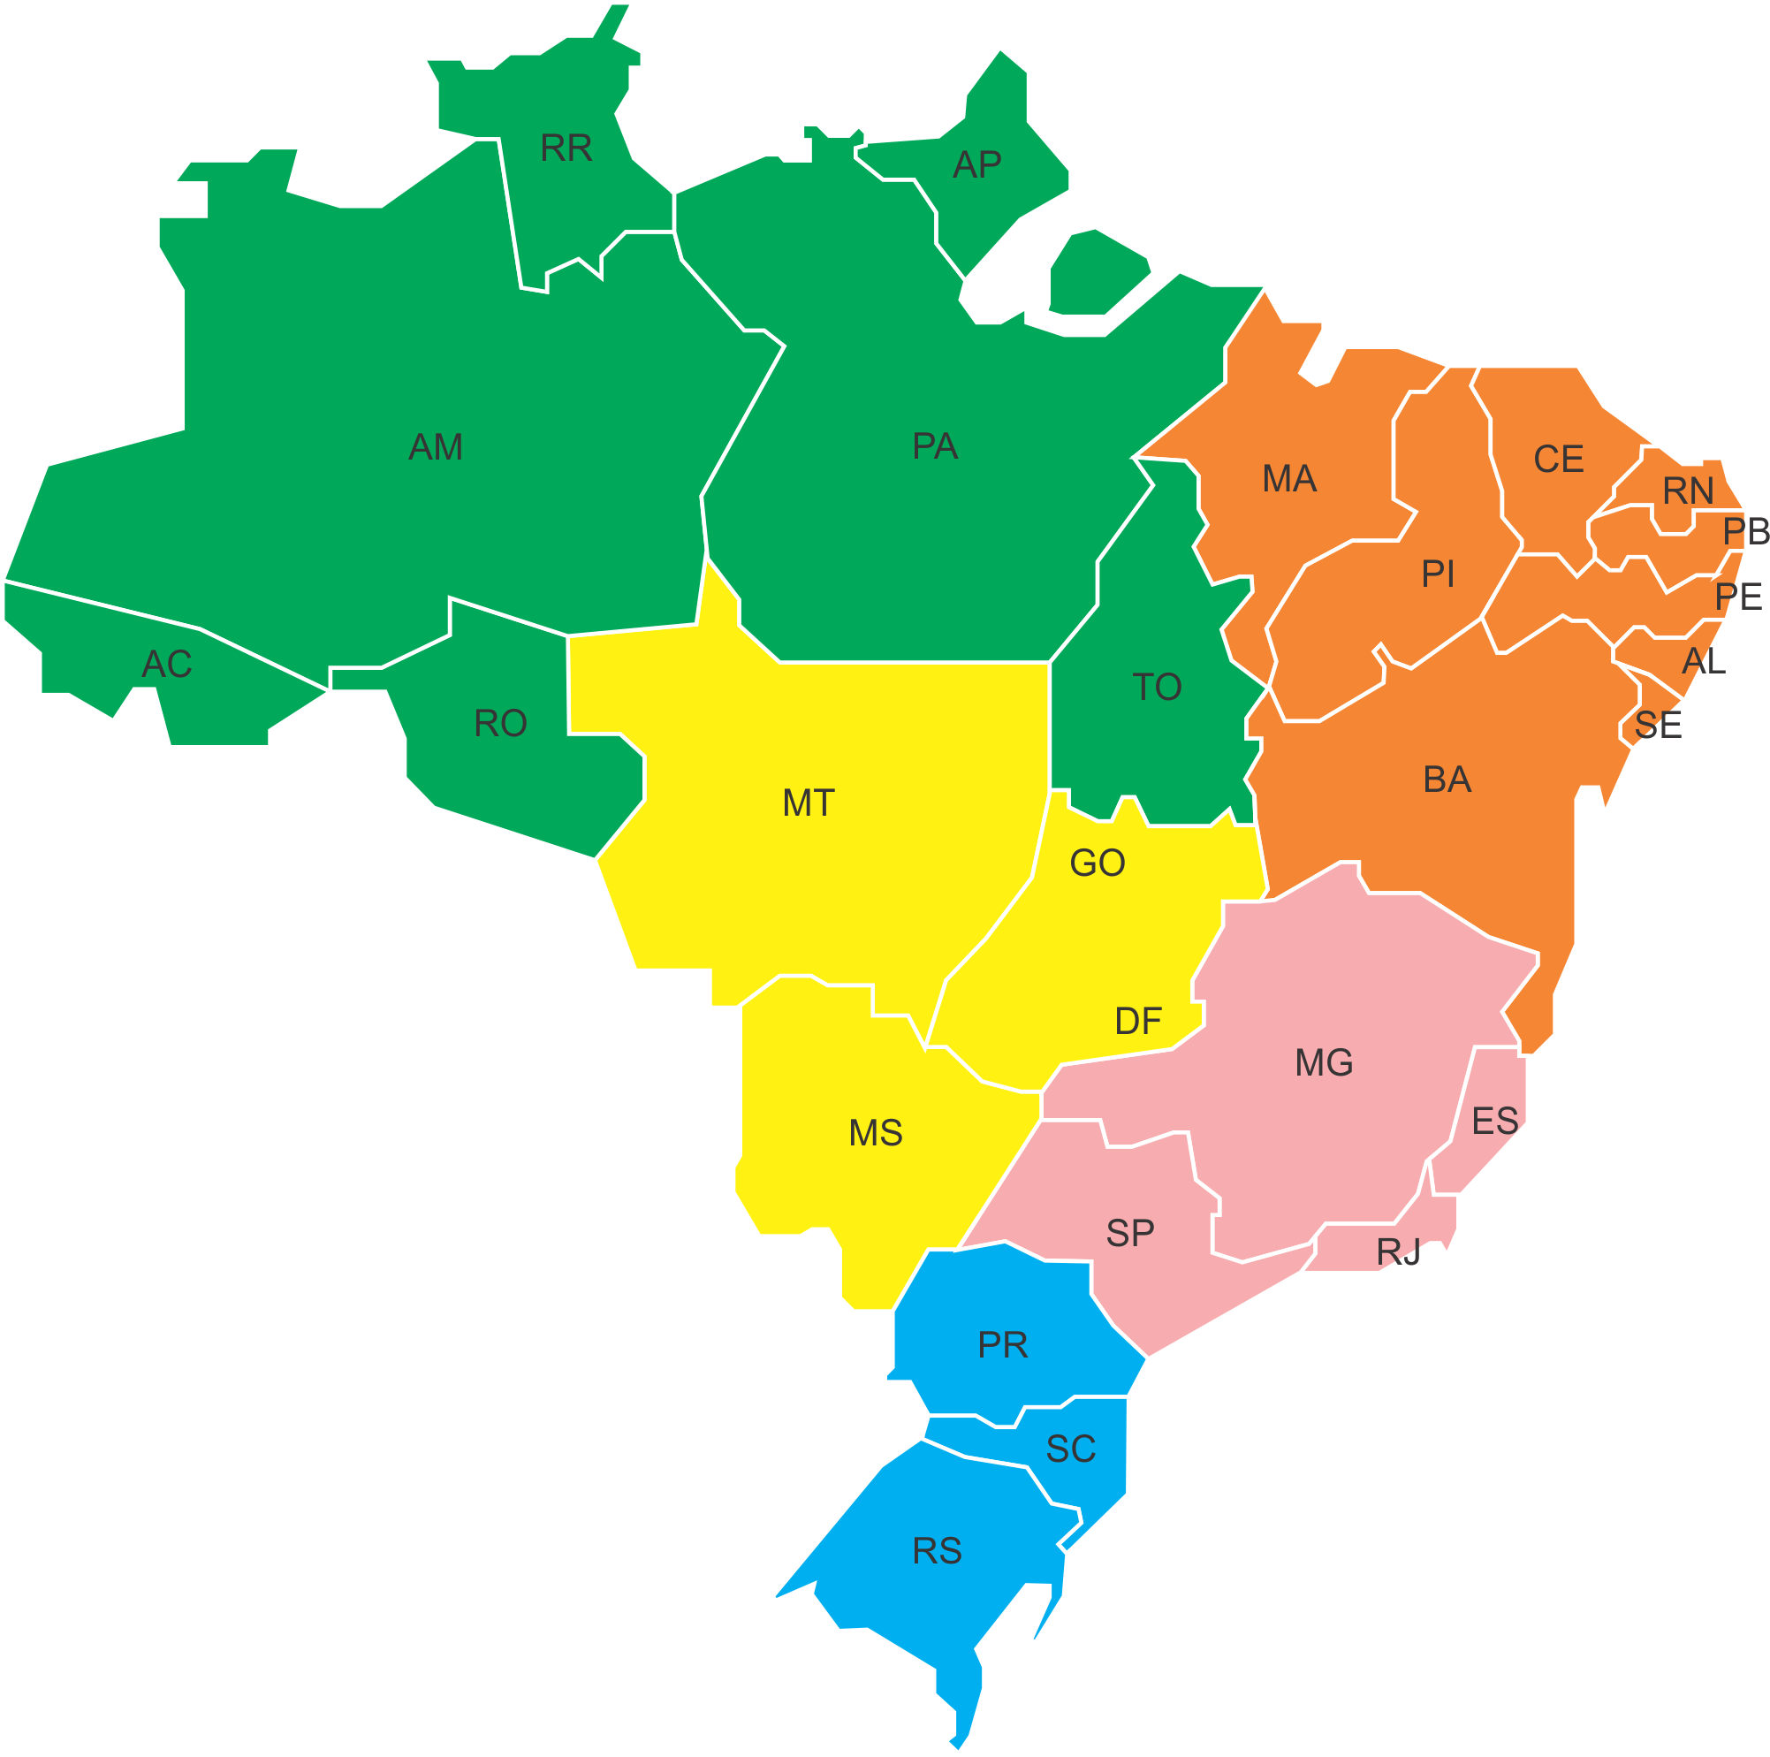

Mercado Atendido | Brasil

1º
2º
3º
1º
2º
3º

1º
2º
3º

1º
2º
3º
1º
2º
3º
1º
2º
3º

1º
2º
3º

1º
2º
3º
1º
2º
3º
1º
2º
3º

1º
2º
3º
1º
2º
3º
1º
2º
3º
1º
2º
3º
1º
2º
3º

1º
2º
3º
1º
2º
3º

As designações do mapa significam o ranking das marcas de caminhonetes nos 26 estados e Distrito Federal.
1º
2º
3º
1º
2º
3º

1º
2º
3º
S10 –
HILUX –
RANGER –
L 200 –
FRONTIER –
AMAROK –
RAM -
1º
2º
3º

1º
2º
3º

1º
2º
3º

1º
2º
3º

1º
2º
3º

1º
2º
3º

Mercado Total de Caminhonetes = 1.849.696
Frota 2016
Autor: ADM. Luciano da Silva Alves
CRA/RN Nº 5.168-ADM

Mapa por região
Mercado Atendido | Brasil

1º
2º
3º

1º
2º
3º

1º
2º
3º
As designações do mapa significam o ranking das marcas de caminhonetes por região no Brasil.

1º
2º
3º

S10 –
HILUX –
RANGER –
L 200 –
FRONTIER –
AMAROK –
RAM -

1º
2º
3º

Legenda
Norte -
Nordeste -
Centro-oeste -
Sudeste -
Sul -

Mercado Total de Caminhonetes = 1.849.696
Frota 2016
Autor: ADM. Luciano da Silva Alves
CRA/RN Nº 5.168-ADM

Gráfico Brasil
Mercado Total de Caminhonetes - Brasil
 | S10 | RANGER | HILUX SRV | AMAROK | FRONTIER | L 200 | RAM
AC | 12% | 8% | 40% | 10% | 5% | 24% | 0.3%
AL | 21% | 18% | 20% | 10% | 9% | 18% | 0.2%
AP | 20% | 11% | 24% | 2% | 5% | 36% | 0.2%
AM | 37% | 16% | 16% | 4% | 9% | 16% | 0.1%
BA | 33% | 17% | 23% | 5% | 6% | 14% | 0.2%
CE | 18% | 10% | 43% | 4% | 5% | 19% | 0.2%
DF | 29% | 16% | 21% | 4% | 12% | 13% | 0.4%
ES | 27% | 14% | 37% | 5% | 3% | 13% | 0.4%
GO | 42% | 13% | 20% | 6% | 6% | 12% | 0.4%
MA | 25% | 7% | 40% | 3% | 9% | 14% | 0.2%
MT | 41% | 7% | 28% | 5% | 3% | 14% | 0.3%
MS | 40% | 11% | 27% | 4% | 3% | 14% | 0.9%
MG | 34% | 16% | 20% | 5% | 6% | 16% | 0.3%
PA | 19% | 7% | 33% | 5% | 5% | 29% | 0.3%
PB | 30% | 11% | 26% | 7% | 10% | 14% | 0.1%
PR | 39% | 18% | 18% | 7% | 8% | 9% | 0.7%
PE | 33% | 12% | 23% | 5% | 15% | 9% | 0.1%
PI | 30% | 8% | 34% | 4% | 8% | 13% | 0.2%
RJ | 29% | 26% | 16% | 3% | 7% | 15% | 0.4%
RN | 20% | 15% | 32% | 6% | 8% | 19% | 0.1%
RS | 39% | 17% | 21% | 4% | 7% | 9% | 0.3%
RO | 30% | 9% | 34% | 4% | 3% | 18% | 0.3%
RR | 37% | 8% | 19% | 5% | 5% | 24% | 0.2%
SC | 33% | 18% | 20% | 6% | 9% | 12% | 0.4%
SP | 40% | 18% | 17% | 5% | 5% | 13% | 0.6%
SE | 22% | 17% | 30% | 8% | 7% | 14% | 0.2%
TO | 31% | 10% | 25% | 5% | 6% | 21% | 0.2%

Gráfico Acre
ACRE
S10 | 12%
RANGER | 8%
HILUX SRV | 40%
AMAROK | 10%
FRONTIER | 5%
L 200 | 24%
RAM | 0%

Gráfico Alagoas
ALAGOAS
S10 | 21%
RANGER | 18%
HILUX SRV | 20%
AMAROK | 10%
FRONTIER | 9%
L 200 | 18%
RAM | 0%

Gráfico Amapa
AMAPÁ
S10 | 20%
RANGER | 11%
HILUX SRV | 24%
AMAROK | 2%
FRONTIER | 5%
L 200 | 36%
RAM | 0%

Gráfico Amazonas
AMAZONAS
S10 | 37%
RANGER | 16%
HILUX SRV | 16%
AMAROK | 4%
FRONTIER | 9%
L 200 | 16%
RAM | 0%

Gráfico Bahia
BAHIA
S10 | 33%
RANGER | 17%
HILUX SRV | 23%
AMAROK | 5%
FRONTIER | 6%
L 200 | 14%
RAM | 0%

Gráfico Ceará
CEARÁ
S10 | 18%
RANGER | 10%
HILUX SRV | 43%
AMAROK | 4%
FRONTIER | 5%
L 200 | 19%
RAM | 0%

Gráfico Distrito Federal
DISTRITO FEDERAL
S10 | 29%
RANGER | 16%
HILUX SRV | 21%
AMAROK | 4%
FRONTIER | 12%
L 200 | 13%
RAM | 0%

Gráfico Espirito Santo
ESPÍRITO SANTO
S10 | 27%
RANGER | 14%
HILUX SRV | 37%
AMAROK | 5%
FRONTIER | 3%
L 200 | 13%
RAM | 0%

Gráfico Goiás
GOIÁS
S10 | 42%
RANGER | 13%
HILUX SRV | 20%
AMAROK | 6%
FRONTIER | 6%
L 200 | 12%
RAM | 0%

Gráfico Maranhão
MARANHÃO
S10 | 25%
RANGER | 7%
HILUX SRV | 40%
AMAROK | 3%
FRONTIER | 9%
L 200 | 14%
RAM | 0%

Gráfico Mato Grosso
MATO GROSSO
S10 | 41%
RANGER | 7%
HILUX SRV | 28%
AMAROK | 5%
FRONTIER | 3%
L 200 | 14%
RAM | 0%

Gráfico Mato Grosso do Sul
MATO GROSSO DO SUL
S10 | 40%
RANGER | 11%
HILUX SRV | 27%
AMAROK | 4%
FRONTIER | 3%
L 200 | 14%
RAM | 1%

Gráfico Minas Gerais
MINAS GERAIS
S10 | 34%
RANGER | 16%
HILUX SRV | 20%
AMAROK | 5%
FRONTIER | 6%
L 200 | 16%
RAM | 0%

Gráfico Pará
PARÁ
S10 | 19%
RANGER | 7%
HILUX SRV | 33%
AMAROK | 5%
FRONTIER | 5%
L 200 | 29%
RAM | 0%

Gráfico Paraíba
PARAÍBA
S10 | 30%
RANGER | 11%
HILUX SRV | 26%
AMAROK | 7%
FRONTIER | 10%
L 200 | 14%
RAM | 0%

Gráfico Parana
PARANÁ
S10 | 39%
RANGER | 18%
HILUX SRV | 18%
AMAROK | 7%
FRONTIER | 8%
L 200 | 9%
RAM | 1%

Gráfico Pernambuco
PERNAMBUCO
S10 | 33%
RANGER | 12%
HILUX SRV | 23%
AMAROK | 5%
FRONTIER | 15%
L 200 | 9%
RAM | 0%

Gráfico Piauí
PIAUÍ
S10 | 30%
RANGER | 8%
HILUX SRV | 34%
AMAROK | 4%
FRONTIER | 8%
L 200 | 13%
RAM | 0%

Gráfico Rio de Janeiro
RIO DE JANEIRO
S10 | 29%
RANGER | 26%
HILUX SRV | 16%
AMAROK | 3%
FRONTIER | 7%
L 200 | 15%
RAM | 0%

Gráfico Rio Grande do Norte
RIO GRANDE DO NORTE
S10 | 20%
RANGER | 15%
HILUX SRV | 32%
AMAROK | 6%
FRONTIER | 8%
L 200 | 19%
RAM | 0%

Gráfico Rio Grande do Sul
RIO GRANDE DO SUL
S10 | 39%
RANGER | 17%
HILUX SRV | 21%
AMAROK | 4%
FRONTIER | 7%
L 200 | 9%
RAM | 0%

Gráfico de Rondonia
RONDÔNIA
S10 | 30%
RANGER | 9%
HILUX SRV | 34%
AMAROK | 4%
FRONTIER | 3%
L 200 | 18%
RAM | 0%

Gráfico de Roraima
RORAIMA
S10 | 37%
RANGER | 8%
HILUX SRV | 19%
AMAROK | 5%
FRONTIER | 5%
L 200 | 24%
RAM | 0%

Gráfico Santa Catarina
SANTA CATARINA
S10 | 33%
RANGER | 18%
HILUX SRV | 20%
AMAROK | 6%
FRONTIER | 9%
L 200 | 12%
RAM | 0%

Gráfico São Paulo
SÃO PAULO
S10 | 40%
RANGER | 18%
HILUX SRV | 17%
AMAROK | 5%
FRONTIER | 5%
L 200 | 13%
RAM | 1%

Gráfico de Sergipe
SERGIPE
S10 | 22%
RANGER | 17%
HILUX SRV | 30%
AMAROK | 8%
FRONTIER | 7%
L 200 | 14%
RAM | 0%

Gráfico Tocantins
TOCANTINS
S10 | 31%
RANGER | 10%
HILUX SRV | 25%
AMAROK | 5%
FRONTIER | 6%
L 200 | 21%
RAM | 0%

